Баги при разработке
Баги

Баги, найденные при тестировании во время разработки (примеры)
Комментарий
1. Идея данной страницы показать, что не только тестировщик участвовал в тестировании. В качестве продукта заинтересованы другие участники команды. 2.Тестировали бот и другие участники команды. Для экономии времени решили не вдаваться в детали как оценивать серьезность, поэтому они оценили серьезность как понимают. Показаны примеры багов. Об остальных писали разработчику по ходу разработки. 3. Баги аналитики при составлении UC не описывала по форме. Писала в Confluence сразу комментарий либо в чате команды.

ID дефекта | 1 | Здесь можно добавить скрин
Автор | Седых Евгений
Тип задачи | интерфейс, DEV
Название | добавить кнопку назад в меню выбора валют
Описание
Шаги воспроизведения | главное меню
 | операции с валютами
 | подписаться
 | выбор первой и второй валют

Фактический Результат | нет кнопки назад при выборе валюты
Ожидаемый результат | есть кнопка назад
Серьезность | low
Приоритет | low
Статус | Fixed
Окружение

Комментарий

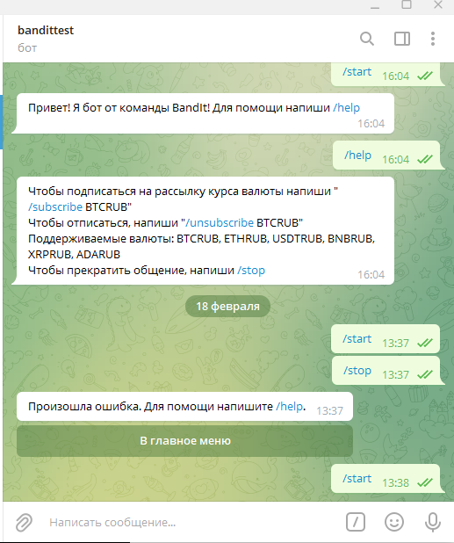
ID дефекта | 2
Автор | Курочкина Ольга
Тип задачи | DEV
Название | После вызова команды /start ничего не происходит
Описание | Я уже запускала бота. При вызове команд /start и /stop ничего не происходит
Шаги воспроизведения | Открыла бота
 | ввела команду /start - ничего не произошло
 | ввела команду /stop для прекращения - вывелось сообщение произошла ошибка. напишите /help и появилась кнопка Главное меню.
Фактический Результат | Я уже запускала бота. При вызове команды /start ничего не происходит
Ожидаемый результат | Если пользователь уже зарегистрирован, то должно быть сообщение об этом. После вызова команды /stop должно быть сообщение Выводим сообщение “Вы действительно хотите удалить все подписки? Действие необратимо”
Серьезность | Blocked
Приоритет | High
Статус | Fixed
Окружение | Windows 10

Комментарий тестировщика | Может это у меня только так
Комментарий разработчика | Изначально в качестве username использовали его никнейм. Оказалось, что это поле не является обязательным. У пользователя Ольга это поле пустое, При попытке записи в БД в поле NOT NULL опрация отвергалась. Перешли на использование Firstname

ID дефекта | 3
Автор | Седых Евгений
Тип задачи | функционал, DEV
Название | дублирование подписок
Описание | создал 2 одинаковые подписки. сделать доп проверку и вывод сообщения у вас уже есть такая подписка
Шаги воспроизведения | главное меню
 | операции с валютами
 | подписка
 | eth
 | rub
 | при выборе любого типа и настройке параметров

Фактический Результат | подписка успешно создана
Ожидаемый результат | у вас уже есть такая подписка
Серьезность | high
Приоритет | high
Статус | новый
Окружение

Комментарий

ID дефекта | 4
Автор | Седых Евгений
Тип задачи | функционал, DEV
Название | проверка существующих подписок при восстановлении
Описание | если у пользователя нет подписок, при нажатии кнопки выводится сообщение ваши подписки восстановлены
Шаги воспроизведения | главное меню
 | возобновить подписки

Фактический Результат | ваши подписки восстановлены
Ожидаемый результат | у вас нет неактивных подписок
Серьезность | Medium
Приоритет | Medium
Статус | Новый
Окружение

Комментарий

ID дефекта | 5 | Здесь можно добавить скрин
Автор | Седых Евгений
Тип задачи | функционал, DEV
Название | сделать доп проверку неактивных подписок
Описание | если у пользователя есть подписки, но они не в паузе, при нажатии кнопки выводится сообщение ваши подписки восстановлены
Шаги воспроизведения | главное меню
 | возобновить подписки

Фактический Результат | ваши подписки восстановлены
Ожидаемый результат | у вас нет неактивных подписок
Серьезность | Medium
Приоритет | Medium
Статус | Новый
Окружение

Комментарий

ID дефекта | 6
Автор | Леонов Николай
Тип задачи | DEV
Название | пользователь может удалять только свои подписки
Описание | при написании команды /unsubscribe/sub_id можно удалить чужую подписку
Шаги воспроизведения | написал команду /unsubscribe/22

Фактический Результат | Вы отписаны от подписки
Ожидаемый результат | У вас нет такой подписки
Серьезность | Major
Приоритет | High
Статус | Закрытый
Окружение

Комментарий

ID дефекта | 7
Автор | Седых Евгений
Тип задачи | функционал, DEV
Название | проверка существующих подписок при постановке на паузу
Описание | если у пользователя нет подписок, при нажатии кнопки пауз выводится сообщение ваши подписки на паузе
Шаги воспроизведения | главное меню
 | возобновить подписки

Фактический Результат | ваши подписики в паузе
Ожидаемый результат | у вас нет подписок
Серьезность | Medium
Приоритет | Medium
Статус | Новый
Окружение

Комментарий

Баги при выполнении тестов
Баги, найденные при прохождении тестов
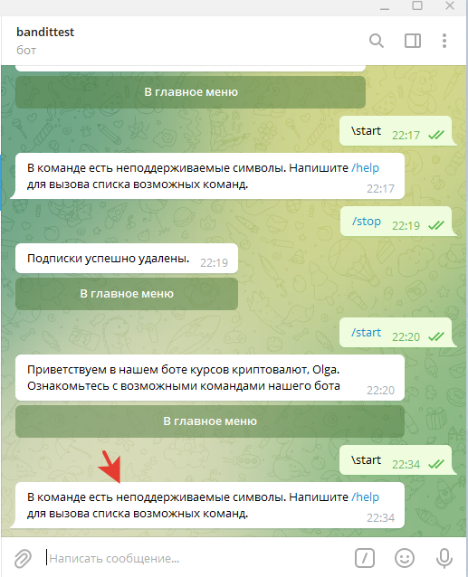
ID дефекта | 1
Автор | Курочкина Ольга
Тип задачи | DEV
Название | Некорректное сообщение при вызове некорректной команды \start
Описание | Выводится некорректное сообщение при вызове некорректной команды \start
Шаги воспроизведения | Открыть Telegram
 | Найти телеграм бот @BanditTestBot. Кликнуть по нему и зайти в него.
 | Ввести команду \start и нажать стрелку для отправки
 | Не выводится кнопка "В главное меню"
Фактический Результат | Выводится сообщение "В команде есть неподдерживаемые символы. Напишите /help для вызова списка возможных команд."
Ожидаемый результат | Выводится сообщение “Команда не опознана”. Отображается кнопка "В главное меню"
Серьезность | Minor
Приоритет | Medium
Статус | New
Окружение | Windows 10

Комментарий

ID дефекта | 2
Автор | Курочкина Ольга
Тип задачи | DEV
Название | Некорректное сообщение при вызове некорректной команды *help
Описание | Некорректное сообщение при вызове некорректной команды *help
Шаги воспроизведения | Ввести команду *help и отправить

Фактический Результат | Выводится сообщение "В команде есть неподдерживаемые символы. Напишите /help для вызова списка возможных команд."
Ожидаемый результат | Выводится сообщение “Команда не опознана”. Отображается кнопка "В главное меню"
Серьезность | Minor
Приоритет | Medium
Статус | New
Окружение | Windows 10

Комментарий

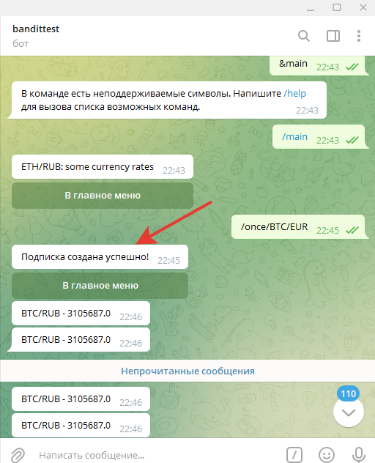

ID дефекта | 3
Автор | Курочкина Ольга
Тип задачи | DEV
Название | Некорректное сообщение при вызове тригера Рассылка
Описание | После нажатия кнопки Рассылка выводится некорректное сообщение.
Шаги воспроизведения

Фактический Результат | Выводится сообщение "Подписка создана успешно"
Ожидаемый результат | Выводится сообщение "Подписка успешно создана"
Серьезность | Minor
Приоритет | Low
Статус | New
Окружение | Windows 10

Комментарий

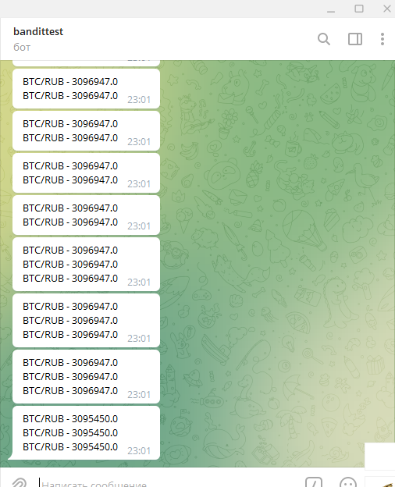
ID дефекта | 4
Автор | Курочкина Ольга
Тип задачи | DEV
Название | Есть возможность добавить такую же подписку по триггеру Рассылка.
Описание | Если два раза подписаться на один и тот же курс в триггере Рассылка, то это получается. Должно выводится сообщение "У вас уже есть такая подписка" и не выводится тот же курс второй раз.
Шаги воспроизведения | Нажать кнопку В главное меню
 | Нажать кнопку Операции с валютами
 | Пользователь выбирает кнопку Подписаться
 | Пользователь выбирает валюту и нажимает соответствующую кнопку. Например, BTC.
 | Пользователь выбирает валюту и нажимает соответствующую кнопку. Например, RUB.
 | Пользователь выбирает кнопку Рассылка
 | Вводим команду /help И нажимаем Назад
 | Нажать кнопку Операции с валютами
 | Пользователь выбирает кнопку Подписаться
 | Пользователь выбирает ту же валюту и нажимает соответствующую кнопку. BTC.
 | Пользователь выбирает ту же валюту и нажимает соответствующую кнопку. RUB.
 | Выбрать кнопку Рассылка

Фактический Результат | Выводится две одинаковые подписки BTC/RUB
Ожидаемый результат | Выводится сообщение "У вас уже есть такая подписка" Отображается кнопка "В главное меню" Не выводится два одинаковых курса.
Серьезность | Major
Приоритет | Medium
Статус | New
Окружение | Windows 10

Комментарий | Для подтверждения бага добавила еще раз подписку. Стало отправляться 3 одинаковых курса.

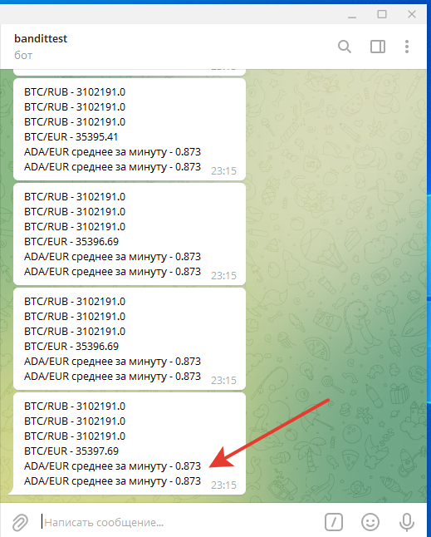
ID дефекта | 5
Автор | Курочкина Ольга
Тип задачи | DEV
Название | Есть возможность добавить такую же подписку по триггеру Среднее за минуту
Описание | Если два раза подписаться на один и тот же курс в триггере Среднее за минуту, то это получается. Должно выводится сообщение "У вас уже есть такая подписка" и не выводится тот же курс второй раз.
Шаги воспроизведения | Нажимаем кнопку "В главное меню"
 | Нажать кнопку Операции с валютами
 | Пользователь выбирает кнопку Подписаться
 | Пользователь выбирает ту же валюту и нажимает соответствующую кнопку. ADA.
 | Пользователь выбирает ту же валюту и нажимает соответствующую кнопку. EUR.
 | Выбрать кнопку Среднее за минуту
 | Ввести команду /main
 | Нажать кнопку Операции с валютами
 | Пользователь выбирает кнопку Подписаться
 | Пользователь выбирает ту же валюту и нажимает соответствующую кнопку. ADA.
 | Пользователь выбирает ту же валюту и нажимает соответствующую кнопку. EUR.
 | Выбрать кнопку Среднее за минуту
Фактический Результат | Выводится две одинаковые подписки ADA/EUR
Ожидаемый результат | Выводится сообщение "У вас уже есть такая подписка" Отображается кнопка "В главное меню" Не выводится два одинаковых курса.
Серьезность | Major
Приоритет | Medium
Статус | New
Окружение | Windows 10

Комментарий

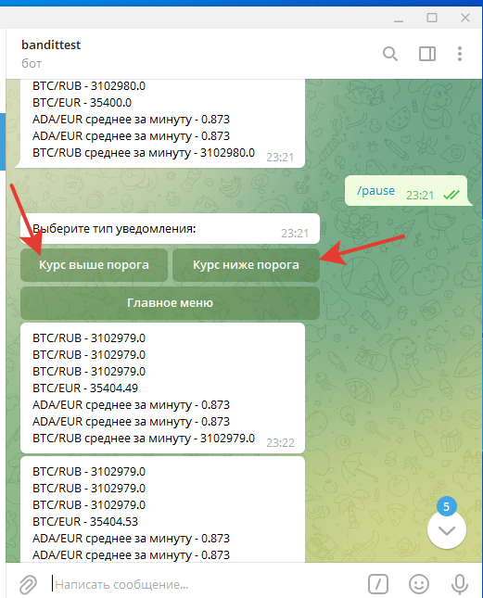
ID дефекта | 6
Автор | Курочкина Ольга
Тип задачи | DEV
Название | Некорректное сообщение и кнопки в триггере Будильник
Описание | Выводится некорректное сообщение и названия кнопок в триггере Будильник
Шаги воспроизведения | Нажимаем кнопку "В главное меню"
 | Нажать кнопку Операции с валютами
 | Пользователь выбирает кнопку Подписаться
 | Пользователь выбирает ту же валюту и нажимает соответствующую кнопку. ETH.
 | Пользователь выбирает ту же валюту и нажимает соответствующую кнопку. ADA.
 | Выбрать кнопку Будильник
Фактический Результат | Выводится сообщение “Выберите тип уведомления" Появятся кнопки Повышение || Понижение
Ожидаемый результат | Выводится сообщение “Выберите искомое направление изменения" Появятся кнопки Курс выше порога || Курс ниже порога
Серьезность | Minor
Приоритет | Medium
Статус | New
Окружение | Windows 10

Комментарий

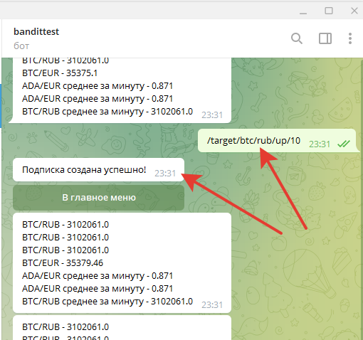
ID дефекта | 7
Автор | Курочкина Ольга
Тип задачи | DEV
Название | Некорректное сообщение о подписке после ввода команды вида /target/cur1/cur2/dir/val
Описание | Некорректное сообщение о подписке после ввода команды вида /target/cur1/cur2/dir/val
Шаги воспроизведения | Ввести /target/btc/rub/up/10 и отправить

Фактический Результат | Выводится сообщение "Подписка создана успешно"
Ожидаемый результат | Выводится сообщение вида "Вы будете оповещены при достижении пары cur1/cur2 значения $target_vallue"
Серьезность | Minor
Приоритет | Medium
Статус | New
Окружение | Windows 10

Комментарий

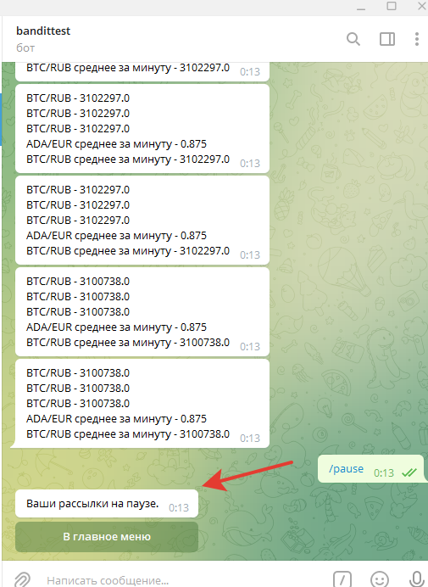

ID дефекта | 8
Автор | Курочкина Ольга
Тип задачи | DEV
Название | Некорректное сообщение после нажатия кнопки Пауза или ввода команды /pause
Описание
Шаги воспроизведения | Нажимаем кнопку "В главное меню"
 | Нажать кнопку Пауза
 | Нажимаем кнопку "В главное меню"
 | Нажать Возобновить подписки
 | Ввести команду /pause
Фактический Результат | Выводится сообщение "Ваши рассылки на паузе."
Ожидаемый результат | Выводится сообщение "все подписки остановлены. вы можете посмотреть свои подписки и возобновить их в любой момент”
Серьезность | Minor
Приоритет | Medium
Статус | New
Окружение | Windows 10

Комментарий

 | Выводится сообщение: “все подписки восстановлены” Отображается кнопка "В главное меню"

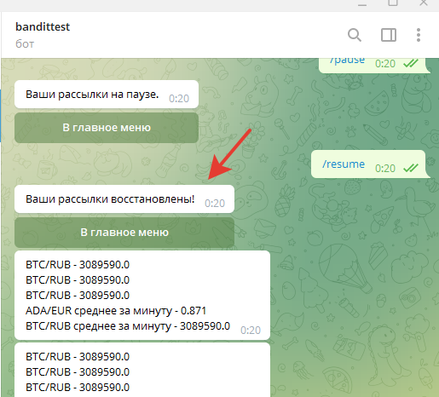
ID дефекта | 9
Автор | Курочкина Ольга
Тип задачи | DEV
Название | Некорректное сообщение после нажатия кнопки Возобновить подписки или ввода команды /resume
Описание | Некорректное сообщение после нажатия кнопки Возобновить подписки или ввода команды /resume
Шаги воспроизведения | Нажимаем кнопку "В главное меню"
 | Нажать кнопку Пауза
 | Нажимаем кнопку "В главное меню"
 | Нажать Возобновить подписки
 | Ввести команду /pause
 | Ввести команду /resume

Фактический Результат | Выводится сообщение: "Ваши рассылки восстановлены"
Ожидаемый результат | Выводится сообщение: “все подписки восстановлены” Отображается кнопка "В главное меню"
Серьезность | Minor
Приоритет | Medium
Статус | New
Окружение | Windows 10

Комментарий

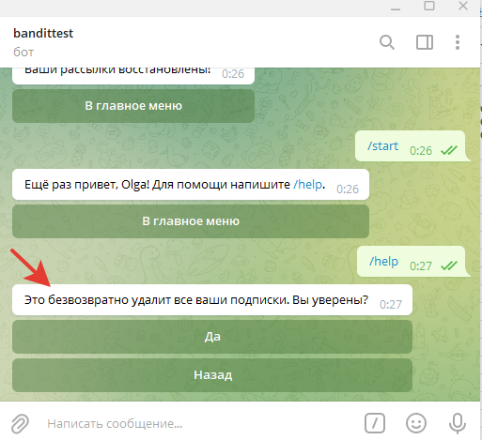
ID дефекта | 10
Автор | Курочкина Ольга
Тип задачи | DEV
Название | Некорректное сообщение после вызова кнопки Стоп
Описание | Некорректное сообщение после вызова кнопки Стоп
Шаги воспроизведения | Нажимаем кнопку "В главное меню"
 | Нажимаем Стоп
Фактический Результат | Выводится сообщение: Это безвозвратно удалит все ваши подписки. Вы уверены?
Ожидаемый результат | Выводится сообщение “Вы действительно хотите удалить все подписки? Действие необратимо”
Серьезность | Minor
Приоритет | Medium
Статус | New
Окружение | Windows 10

Комментарий

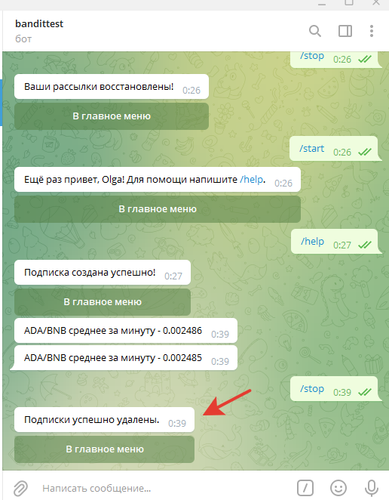
ID дефекта | 11
Автор | Курочкина Ольга
Тип задачи | DEV
Название | Некорректное сообщение после вызова команды /stop
Описание | Некорректное сообщение после вызова команды /stop
Шаги воспроизведения | Ввести команду /stop и отправить ее

Фактический Результат | Ваводится сообщение Подписки успешно удалены
Ожидаемый результат | Выводится сообщение “все подписки удалены. вы можете посмотреть новые в меню Операции с валютами”
Серьезность | Minor
Приоритет | Medium
Статус | New
Окружение | Windows 10

Комментарий

